关系图
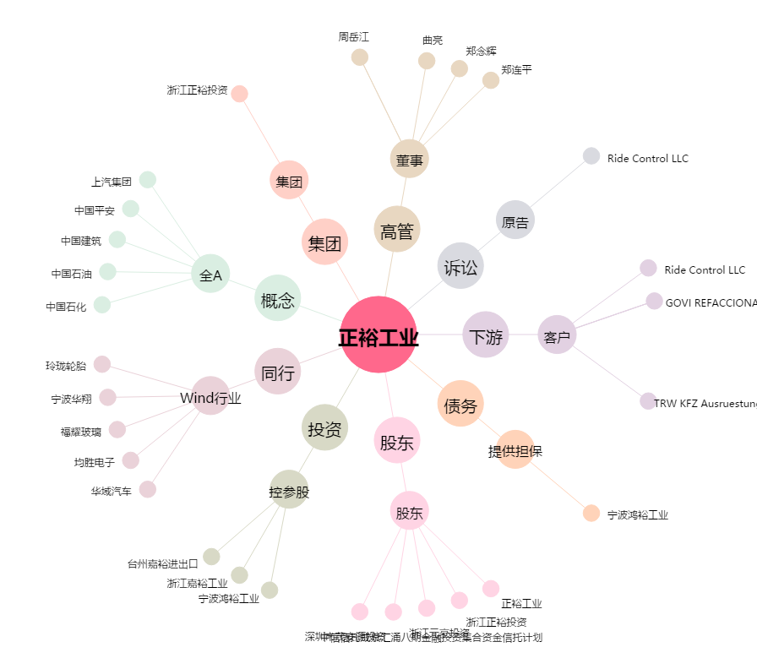
正裕工业[603089.SH] - 关系概览图

